Requirement_ListEvent
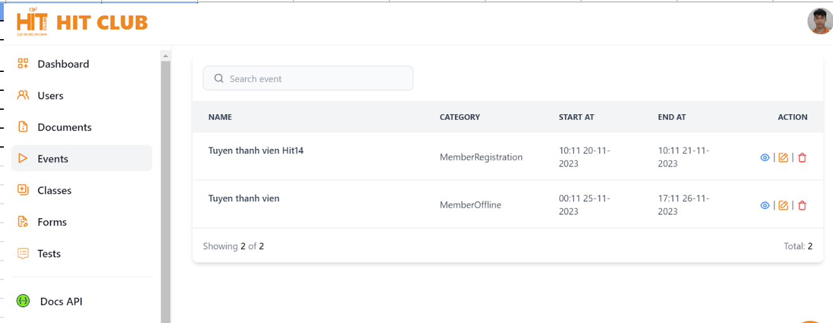
# | Filed name | Type | Default value | Maxleng | Mandatory | other
1 | Search event | Textbox |  | 1-250 char
2 | icon xem | button |  |  |  | Xem chi tiết event
3 | icon sửa | button |  |  |  | sửa lại event
4 | icon xóa | Button |  |  |  | delete event

Requirement_Form Register User
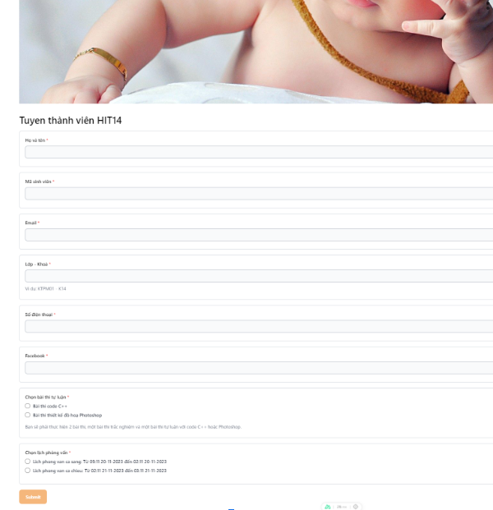
# | Filed name | Type | Default value | Maxleng | Mandatory | other
1 | Họ và tên | Textbox |  | 1-255 char | x
2 | Mã sinh viên | Textbox |  | 1-20 char | x | unique
3 | Email | Textbox |  | 1-30 char | x | unique
4 | Lớp - Khóa | Textbox |  | 1 - 20 char | x
5 | Số điện thoại | Textbox |  | 1 - 15 char | x | unique
6 | Facebook | Textbox |  |  | x | unique
7 | Chọn bài thi tự luận | Radio button |  |  | x | unique
8 | Chọn lịch phỏng vấn | Radio button |  |  | x | unique
9 | Submit | button |  |  |  | Hiển thị submit thành công

reqirement_create event
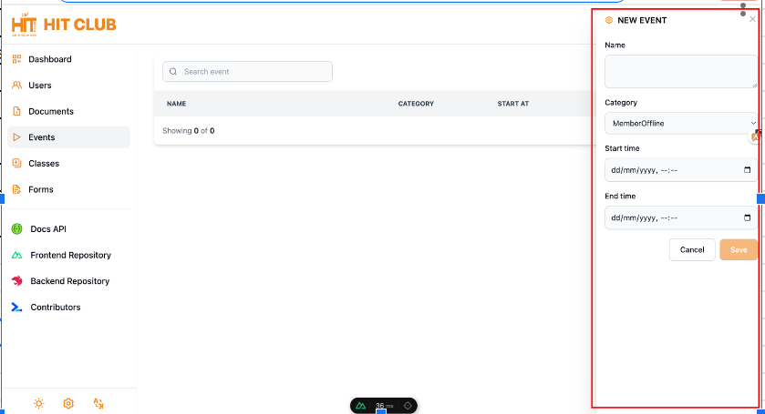
# | Filed name | Type | Default value | Maxleng | Mandatory | other
1 | Name | Textbox |  | 1-255 char | x
2 | Category | selectbox |  |  | x | các loại event
3 | Start time | datepicker |  |  | x
4 | End time | datepicker |  |  | x
5 | Cancel | button |  |  |  | thông báo muốn thoát ko
6 | Save | button
7 | Icon x | button |  |  |  | thông báo muốn thoát ko

design test login
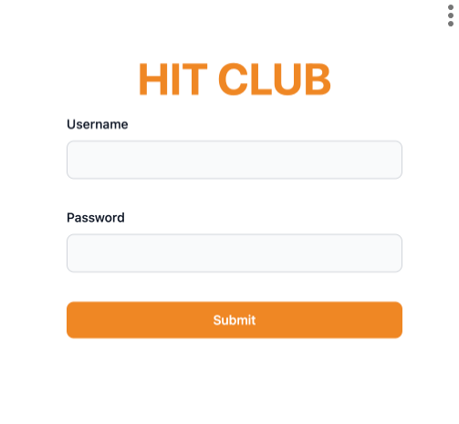
 | Type | Level 1 | Level 2 | Level 3
1 | UI | Check GUI new user form | Check GUI new user form | - Tổng thể giao diện màn hình, phóng to thu nhỏ - phím Shift-Tab - Enter - Default
 |  | Đăng nhập thành công | Đăng nhập thành công với các trg dữ liệu có độ dài tối thiểu
 |  |  | Đăng nhập thành công với các trg dữ liệu có độ dài tối đa
2 | Functional |  | Đăng nhập thành công với đầy đủ trg, đúng dữ liệu | Nhập đúng hết thông tin, click nút botton
 |  | Đăng nhập không công với tài khoản không có quyền | Nhập trường username, password không phải của quản trị viên | Nhập username, password ko đúng tk quản trị viên, click button
 |  | Đăng nhập ko thành công | Đăng nhập sai trường username | Nhập sai trường user name, click button
 |  |  | Đăng nhập sai trường password | Nhập sai trường pass word, đúng username, click button
 |  |  | Tài khoản đã tồn tại nhưng bị xóa
 |  |  | Tài khoản chưa đk
3 | Validation | Login form | Username | Để trống user name/ full space
 | Validation |  |  | <min (Nhập tay or copy) =min | 1-255
 | Validation |  |  | Bằng = 255 kí tự
 | Validation |  |  | Hơn > 255 kí tự
 | Validation |  |  | Tiếng Việt có dấu
 | Validation |  |  | Khoảng trắng đầu cuối
 |  |  |  | Chức năng tự động trim space
 |  |  |  | kí tự đặc biệt, tiếng việt có dấu, đoạn html, số
 | Validation |  | Password | Để trống/ full space
 | Validation |  |  | <min (Nhập tay or copy) | 2023-08-20
 | Validation |  |  | bằng min
 | Validation |  |  | Trong khoảng từ 8-20 kí tự
 |  |  |  | bằng 20 kí tự
 |  |  |  | Lớn hơn 20 kí tự
 |  |  |  | mã hóa trường password
 |  |  |  | Kiểm tra dữ liệu được thay thế bằng ký tự đại diện khi gõ
 | Validation |  |  | Các loại dữ liệu: chữ hoa, chữ thường, kí tự đắc biệt, số, html

test create event
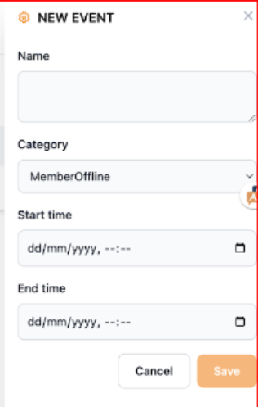
 | Type | Level 1 | Level 2 | Level 3
1 | UI | Check GUI New user form | Check GUI New user form | - Màn hình phóng to, thu nhỏ - tab, shift-tab - Enter
2 | Function | Tạo event thành công | tạo thành công, với nhập đúng dữ liêu, chọn ngày bắt đầu kết thúc đúng | Nhập đúng hết thông tin kích nút button
 |  |  | Tạo mới thành công khi nhập đầy đủ các trường
 |  |  | Tạo mới thành công khi chỉ nhập trường bắt buộc
 |  | Tạo event thất bại | Nhập name ko đúng | Nhập thiếu, thừa name, click button
 |  |  | Nhập ngày bắt đầu sai | - Nhập sai ngày bắt đầu, click button - Nhập ngày bắt đầu đã qua
 |  |  | Kiểm tra nhập thiếu trường bắt buộc
 |  |  | Kiểm tra tính duy nhất
 |  |  | Nhập đúng hết dữ liệu, click sai
 |  |  | Nhập ngày kết thúc sai | - Nhập đúng ngày bđ, ngày kết thúc trước ngày bắt đầu, click button
 |  |  | click button cancel | - Nhập thiếu click button - Nhập đúng hết, click cancel
 |  |  | click icon | - Nhập thiếu click icon - Nhập đúng hết, click icon
3 | Validate | Form New Event | name | Để trống/ full space
 |  |  |  | <min, =min (Nhập tay or copy)
 |  |  |  | bằng max
 |  |  |  | >max (Nhập tay or copy)
 |  |  |  | Các loại dữ liệu số, kí tự đặc biệt, html
 |  |  |  | Có space đầu cuối
 |  | check button | x | Hiển thị màn hình xác nhận đóng
 |  | Confirmation box |  | - Chọn save - Chọn cancle
 |  |  | Start time | -ktra focus trong hộp, Calendar khi textbox chưa có gtri - chọn ngày ko đúng định dạng (giả sử đinh dạng đúng DD/MM/YYY) - chọn ngày tháng đúng định dạng nhưng ko hợp lệ - chọn giờ ko đúng định dạng - không chọn - trường hợp ngày tháng lớn hơn, nhỏ hơn, bằng ngày hiện tại (tùy chức năng yêu cầu) - ktra Start time > End time - ktra Start time = End time - ktra Start time < End time - ktra Start time = End time, ktra Time băt đầu > Time kết thúc - ktra Start time = End time, ktra Time băt đầu = Time kết thúc - ktra Start time = End time, ktra Time băt đầu < Time kết thúc
 |  |  | End time | -ktra focus trong hộp

Design New form
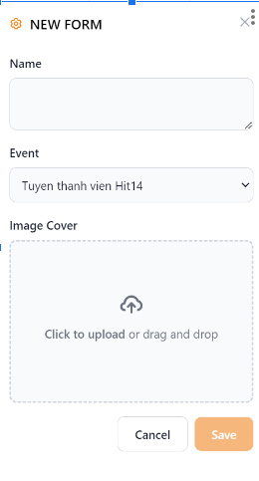
 | Type | Level 1 | Level 2 | Level 3
1 | UI | Check GUI new user form | Check GUI new user form | - Tổng thể giao diện màn hình, phóng to thu nhỏ - phím Shift-Tab - Enter - Default
2 | Functional | Tạo NEW FORM thành công | Tạo new form thành công với các trg dữ liệu có độ dài tối thiểu | nhập ký tự = min, chọn upload ảnh, click "Submit"
 | Functional |  | Tạo new form thành công với các trg dữ liệu có độ dài tối đa | Nhập kí tự = max, chọn upload ảnh, click "Submit"
 | Functional |  | Tạo new form thành công với đầy đủ trg, đúng dữ liệu | Nhập đúng hết thông tin, click nút botton
 | Functional | Tạo NEW FORM không thành công | Bỏ trống name, upload ảnh | Bỏ trống name hoặc upload ảnh, chọn Event, kích button Save
 | Functional |  | Nhập thiếu các trường bắt buộc
 | Functional |  | ấn x hoặc cancel | Nhập hết tất cả dữ liệu chọn event, chọn upload ảnh, Click "x" hoặc "Cancle"
 | Functional |  | Nhập form đã tồn tại | Nhập thông tin form đã tạo thành công trước đó
 | Functional | New form | Name | Để trống name/ full space
 | Functional |  |  | Bằng = 255 kí tự
 | Functional |  |  | Hơn > 255 kí tự
3 | Validation |  |  | Tiếng Việt có dấu
 | Validation |  |  | Chức năng tự động trim space
 | Validation |  |  | kí tự đặc biệt, tiếng việt có dấu, đoạn html, số
 |  |  |  | dữ liệu được thay thế bằng kí tự đại diện khi gõ
 | Validation |  | Event | Để mặc định
 | Validation |  |  | Chọn 1 item trong list
 | Validation |  |  | không chọn Event
 | Validation |  |  | Ktra ds thứ tự event trong list
 | Validation |  | Upload ảnh | Upload file có dung lượng nhỏ hơn dung lượng quy định (10mb)
 | Validation |  |  | Upload file có dung lượng bằng dung lượng quy định (10mb)
 | Validation |  |  | ảnh upload dúng định dạng
 | Validation |  |  | Ktra upload sai đường dẫn
 | Validation |  |  | Ktra upload ảnh có tên chứa các kí tự đặc biệt
 | Validation |  |  | Upload file A sau đó upload file B
 |  |  |  | Upload ảnh hợp lệ
 | Validation |  |  | Kéo thả upload ảnh
 | Validation | Confirmation box | Cancle | Cancle new form
 | Validation | Confirmation box | Save | Save new form
 | Validation | check box | x | Close new form

Requirement_Login
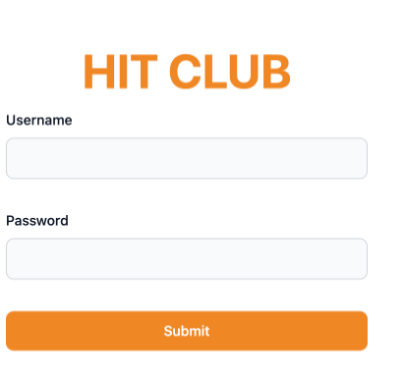
# | Filed name | Type | Default value | Maxleng | Mandatory | other
1 | Username | Textbox |  | 8 - 80 char | x | chỉ có một
2 | Password | Textbox |  | 8 - 30 char | x | ít nhất 1 kí tự đặc biệt, một số, một chữ hoa
3 | Submit | button |  |  |  | Chuyển sang màn khác

Requirement_ListForm
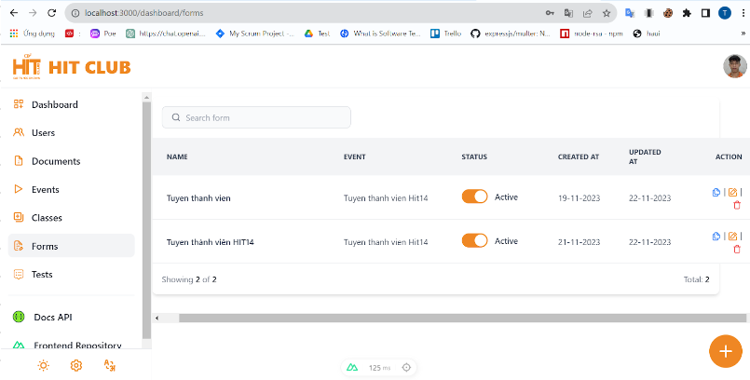
# | Filed name | Type | Default value | Maxleng | Mandatory | other
1 | Search form | Textbox |  | 1-250 char
2 | icon xem | button |  |  |  | Xem chi tiết form
3 | icon sửa | button |  |  |  | sửa lại form
4 | icon xóa | Button |  |  |  | delete form

